整体说明
 | 一、聊天系统概述
 |  | 聊天系统由两个小部分构成，一是基础聊天框，二是左侧聊天框。
 |  | 基础聊天框主要提供浏览聊天内容的功能，不提供输入聊天信息的功能。
 |  | 左侧聊天框提供浏览聊天内容和输入聊天内容功能。
 |  | 基础聊天框可以看到所有频道的信息。
 |  | 聊天系统由多个聊天频道组成，玩家可以在不同聊天频道中发言，在聊天框对应聊天频道中查看到其他玩家的发言。
 |  | 不同的聊天频道划分让玩家有选择的进行聊天。
 |  | 左侧聊天框的每一个聊天频道都是独立的，同一个聊天频道中不会出现其他聊天频道的信息。

 | 二、聊天频道划分
 |  | 系统默认聊天频道为世界、公会
 |  | 左侧聊天框页签分别显示“世界”、“公会”。

 | 三、聊天框显示位置
 |  | 1. 基础聊天框
 |  |  | 基础聊天框位于界面左下角，只显示聊天内容以及底色，玩家不能进行聊天内容的输入。
 |  |  | 如下图所示
 |  |  | 主界面 | 位于左下偏上的位置（给走马灯留地儿）

 | 左侧聊天框按钮

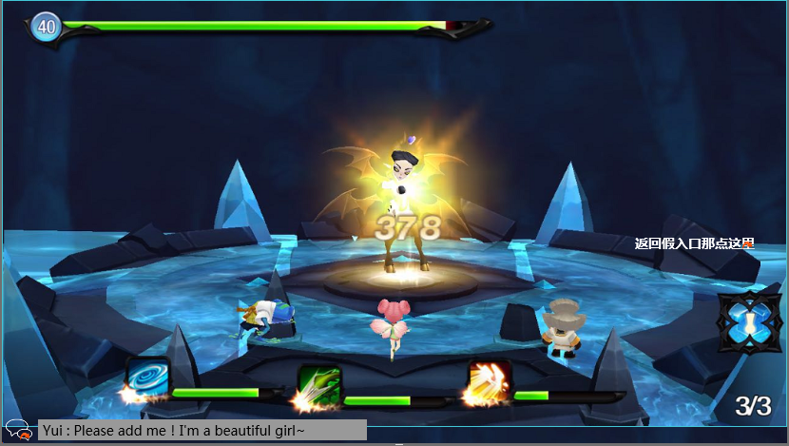
 |  |  | 对局中 | 位于左下几乎靠底边的位置
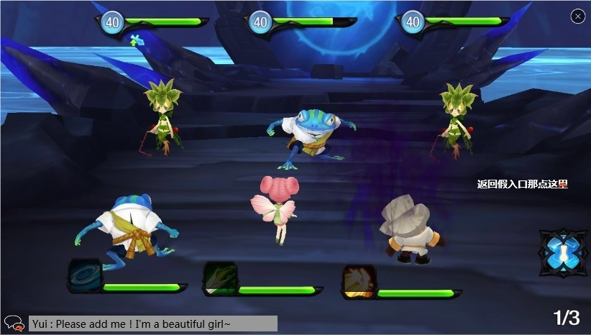

 |  | 2. 左侧聊天框
 |  |  | 左侧聊天框隐藏时，依靠左侧聊天框按钮唤出。
 |  |  | 左侧聊天框被唤出完整显示时，位于界面左侧。
 |  |  | 主界面 |  |  |  |  | 对局中
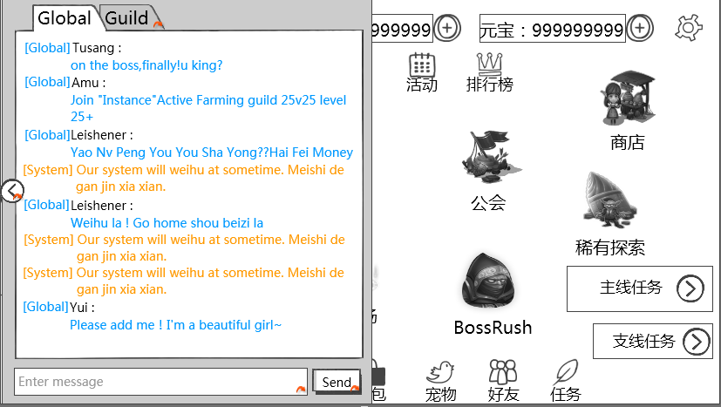
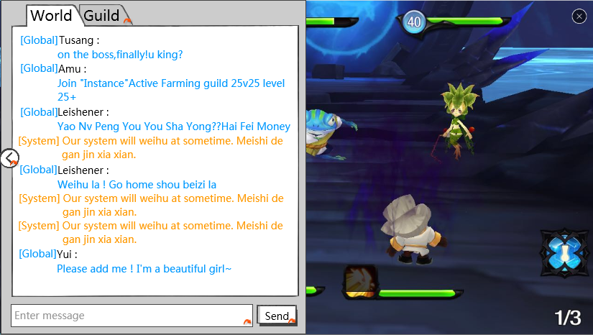

 |  |  |  | 约占屏幕50%
 |  | 3. 输入模式
 |  |  | 在左侧聊天框非隐藏的状态下，点击聊天输入框，会激活聊天输入框进入输入模式，同时光标移入输入框，为可输入状态。
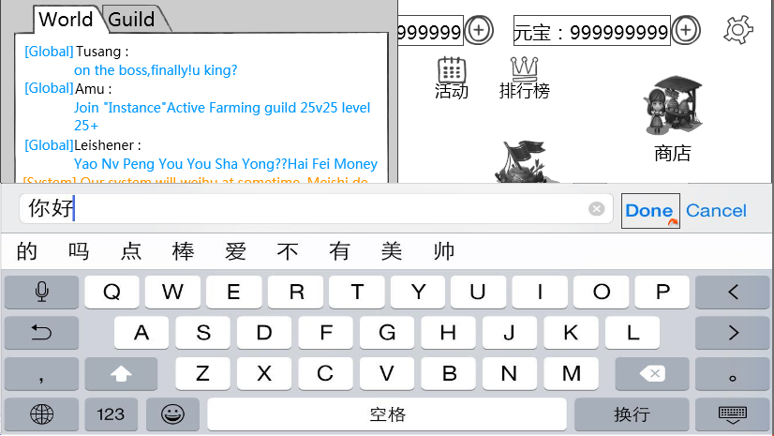
 |  |  | 效果如下图所示

 |  |  | 需求在进行输入时，可以在输入框中看到输入的拼音等内容的状态。
 |  |  | 类似效果
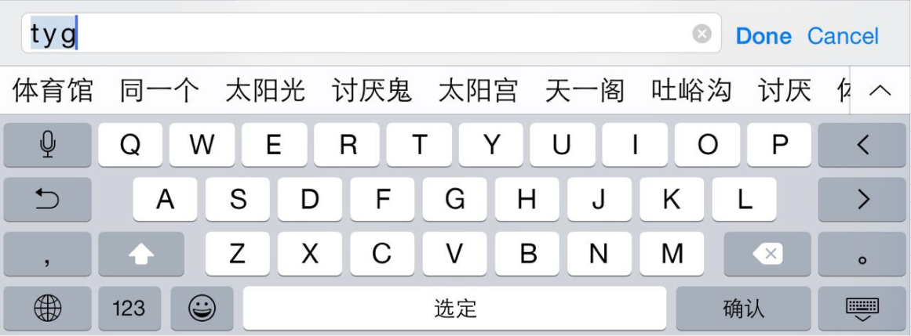

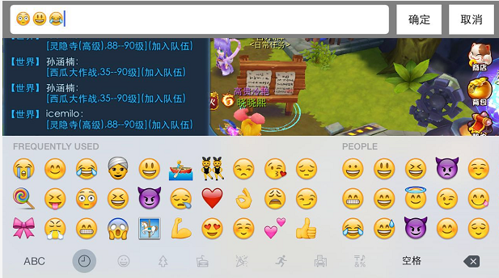
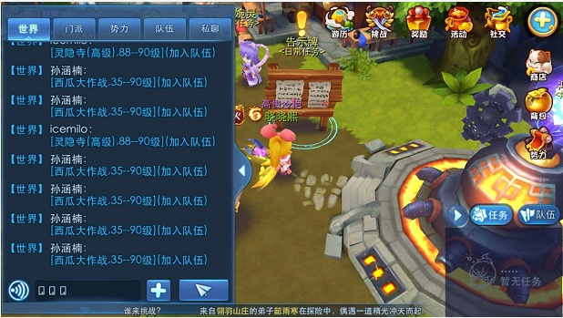
IM支持输入法自带表情么？ |  |  | 不支持输入法自带表情，若输入了表情，则用方框代替显示。
 |  |  | 示例

 | 其他IM提示信息
 |  | IM系统除聊天系统外，还包括走马灯、系统提示信息以及系统公告提示三个部分。
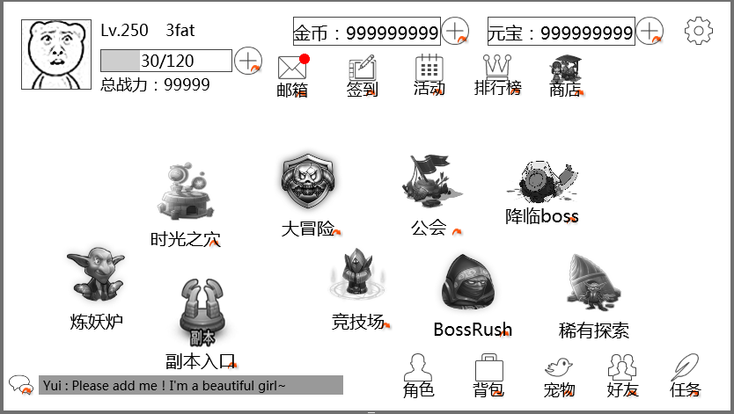

3.系统公告提示
2.系统提示信息

1.走马灯
走马灯在最下面看的见么？和系统公告共用位置ok么?现在留的位置也很小字，能看到么？
1）走马灯的位置放在下面主要是借鉴了天下的体验过程和梦幻的设计
因为走马灯存在的时间比较长，放上面太挡了 |  | UI层级说明
自己玩天下的时候就觉得他经常挡操作，后来他更新改到了下面 |  |  | 1）走马灯、系统提示信息、系统公告提示层级高于其他UI，它们出现时，会盖住界面上的其他UI
2）文字大小的问题：不用很大的字 |  |  | 2）若系统公告和系统提示信息同时出现且发生重叠现象，则系统公告提示层级最高
给了天下和梦幻的参考字体大小，看一下评审问题切页
 |  | 1. 走马灯
 |  |  | 走马灯是由玩家行为导致系统触发的全服系统公告。
 |  |  | 比如 玩家获得稀有物品
 |  |  | 示例 | 紫木 完成躁动之影后神奇的发现了一枚原子弹
 |  |  | 比如 玩家强化武器到某个等级
 |  |  | 示例 | 恭喜紫木把魔音战鼓强化到了11级！
 |  |  | 比如 玩家挑战pvp胜利
 |  |  | 示例 | 英俊潇洒的紫木战胜了猥琐的孔老师！
 |  |  | 具体规则见其他功能分页 |  | 任意门to 走马灯

 |  | 2.系统提示信息
 |  |  | 1）当提示范围为“玩家自己”时，提示位置如上图
 |  |  | 玩家的达成某些条件或者自己操作错误触发的系统提示信息。
 |  |  | 比如 接受任务成功
 |  |  | 示例 | 接受任务[遗失的古庙]
 |  |  | 比如 交付任务
 |  |  | 示例 | 交付任务[遗失的古庙]
 |  |  | 比如 升级提示
 |  |  | 示例 | 恭喜您升到了10级
 |  |  | 比如 开始自动寻路
 |  |  | 示例 | 开始自动寻路
 |  |  | 具体规则见其他功能分页 |  | 任意门to 系统提示信息
 |  |  | 2）当提示范围为“玩家所在公会”时，不在上图标示位置提示，只在“公会”频道发送提示信息
 |  |  | 玩家所在公会达成某些条件触发的系统提示信息。
 |  |  | 比如 公会战胜利
 |  |  | 示例 | [系统]很遗憾，您的公会在与XX公会的公会战中失败了~

 |  | 3.系统公告提示
 |  |  | 系统触发的定时的或者临时的公告信息以及客户端根据当前运行情况发送的提示性信息。
 |  |  | 一般用于发布系统维护通知，提示玩家及时下线，以免损失。
 |  |  | 比如 系统维护公告
 |  |  | 示例 | 亲爱的玩家，还有半个小时就要维护了哦，请您及时下线，避免造成不必要的损失！
 |  |  | 具体规则见其他功能分页 |  | 任意门to 系统公告提示

 | 其他系统调用IM功能接口
 |  | 当其他系统有涉及到聊天窗口提示信息，走马灯，系统公告信息、系统提示信息时，可以采用固定格式书写，方便统一维护和理解
 |  | 具体表头可使用如下样式
 |  |  |  |  |  |  |  |  |  |  | PS
 |  |  |  |  |  |  |  |  |  |  | 当信息为系统公告时，需要同时选择世界频道
 |  |  |  |  |  |  |  |  |  | 提示方式
频道只有世界和工会的话，还有系统IM提示么？系统系统要两种颜色么？ |  | ID | 触发条件 |  |  | 提示范围 | 文字内容 |  | 对应英文 | 世界频道 | 走马灯 | 系统提示（非警示） | 系统提示（警示） | 系统公告
有系统IM提示，系统提示信息是在界面中间弹的 |  | im_record_005 | 玩家在聊天记录界面点击【保存】按钮 |  |  | 玩家自己 | 聊天记录已经保存到客户端文件夹下ChatLog\ChatLog-[保存日期][保存时间].txt
颜色也要两种，与之前没区别 |  | dj-009 | 武器强化到XX级 |  |  | 玩家所在公会 | 某某某不满足xxx条件，加入队伍失败 |  |  | 1 | 1
只是将之前的系统频道去掉了 |  | rw-005 | 完成任务 |  |  | 玩家自己 | 完成任务【遗失的古庙】 获得经验：500 获得金钱：500 |  |  |  |  | 1
系统提示如果想在IM界面显示，就在世界频道显示即可
 |  |  | 提示方式
 |  |  |  | 共有5种提示方式可选
 |  |  |  | 5种提示方式可共存
 |  |  |  | 其中系统公告不可单独存在，当出现提示时，需要在世界频道显示一条一样的信息
 |  |  |  | 可以根据实际需要选择，并在需要显示一项中用“1”来标注需要此提示方式
 |  |  |  | 同时在不需要显示的项目中不用填写任何内容
 |  |  |  | 如果同一触发条件会在不同方式中触发不同内容的提示，可以分开两条文案内容进行标注

 |  |  | 提示范围
 |  |  |  | 当提示方式选择为“系统提示”时，可以设定提示范围，包含玩家自己，玩家所在公会
 |  |  |  | 走马灯与系统公告默认使用全服玩家广播范围，不受提示范围的限制

 |  |  | 触发条件
 |  |  |  | 各系统文档内自用条件

 |  |  | ID
 |  |  |  | 全局唯一ID，在系统设计时，直接填写ID即可，在【提示信息】分页单独列出ID与对应文字内容

 |  |  | 文字内容
 |  |  |  | 可以根据实际情况修改提示信息内容，需要注意在不同提示方式中文字字数的限制等条件

聊天框UI逻辑
 | 一、总体布局介绍
 |  | 1、基础聊天框

 |  |  | 左侧聊天框按钮

 |  |  |  |  |  | 基础聊天显示框

 |  | 2、左侧聊天框

聊天框显示分页签

聊天频道缩回按钮

 |  |  | 左侧聊天显示框

 |  |  |  |  |  | 聊天输入框 |  |  | 发送按钮

 | 二、细节介绍
 |  | 1、显示框显示规则
 |  |  | 基础聊天框
 |  |  |  | 默认状态 | 进入游戏，默认显示基础聊天框。

 |  |  |  | 显示位置 | 显示在主界面左下方

 |  |  |  | 显示规格 | 默认为显示状态（即非隐藏状态），玩家每次登陆后恢复默认显示状态。

 |  |  | 约占屏幕高的
 |  |  | 高的5%

 |  |  |  |  |  | 基础聊天框宽：约占屏幕宽的1/2

 |  |  |  |  | 基础聊天框背景
 |  |  |  |  |  | 需要背景色，待美术设计后回归
 |  |  |  |  |  | 参考效果

 |  |  |  |  | （1）、聊天框高
 |  |  |  |  |  | 基础聊天框高约占屏幕高的5%。

 |  |  |  |  | （2）、聊天框宽
 |  |  |  |  |  | 基础聊天框宽约占屏幕宽的1/2。

 |  |  |  |  | （3）、左侧聊天框按钮
 |  |  |  |  |  | 控件类型
 |  |  |  |  |  |  | 按钮
 |  |  |  |  |  | 显示位置
 |  |  |  |  |  |  | 基础聊天框左侧
 |  |  |  |  |  | 出现/隐藏规则
 |  |  |  |  |  |  | 按钮一直显示。
 |  |  |  |  |  | 按钮文案
 |  |  |  |  |  |  | 无
 |  |  |  |  |  | 按钮操作
 |  |  |  |  |  |  | 点击按钮，左侧聊天框展开。
 |  |  |  |  |  |  | 左侧聊天框会覆盖整个基础聊天框以及左侧聊天按钮。
 |  |  |  |  |  |  | 左侧聊天框向右滑动进入界面
 |  |  |  |  |  | 按钮样式
 |  |  |  |  |  |  | 普通 | 待美术设计后回归
 |  |  |  |  |  |  | 按下 | 待美术设计后回归
 |  |  |  |  |  | 音效
 |  |  |  |  |  |  | 事件 | 音效资源
 |  |  |  |  |  |  | 点击按钮 | 待设计

 |  |  | 左侧聊天框
 |  |  |  | 默认状态 | 进入游戏，默认左侧聊天框隐藏。

 |  |  |  | 显示位置 | 显示在主界面左侧

 |  |  |  | 显示规格 | 默认为隐藏状态，由玩家操作才能进入显示状态。

 |  |  |  |  |  |  | 约占屏幕50%
 |  |  |  |  | （1）、聊天框高
 |  |  |  |  |  | 左侧聊天框高与屏幕高度相同。

 |  |  |  |  | （2）、聊天框宽
 |  |  |  |  |  | 左侧聊天框宽加聊天频道缩回按钮约占屏幕宽的50%。

 |  |  |  |  | （3）、聊天框显示分页签
 |  |  |  |  |  | 控件类型
 |  |  |  |  |  |  | 标签页
 |  |  |  |  |  | 显示位置
 |  |  |  |  |  |  | 见示意图3
 |  |  |  |  |  | 显示形式
 |  |  |  |  |  |  | 横向
 |  |  |  |  |  | 出现/隐藏规则
 |  |  |  |  |  |  | 左侧聊天框显示时显示，其余时间隐藏
 |  |  |  |  |  | 标签页文案
 |  |  |  |  |  |  | 分页签显示顺序为 世界、公会
 |  |  |  |  |  |  | 对应英文 | Global、Guild
 |  |  |  |  |  | 标签页操作
 |  |  |  |  |  |  | 采用默认
 |  |  |  |  |  |  | 点击页签可以将当前所选频道切换到对应聊天频道
 |  |  |  |  |  |  | 当玩家没有加入公会时，公会的标签页为不可用状态
 |  |  |  |  |  |  | 此时点击公会页签，弹出提示信息im_record_002
 |  |  |  |  |  | 标签页样式
 |  |  |  |  |  |  | 普通 | 待美术设计后回归
 |  |  |  |  |  |  | 按下 | 待美术设计后回归
 |  |  |  |  |  |  | 选中 | 待美术设计后回归
 |  |  |  |  |  |  | 不可用 | 待美术设计后回归
 |  |  |  |  |  | 音效
 |  |  |  |  |  |  | 事件 | 音效资源
 |  |  |  |  |  |  | 点击按钮 | 待美术设计后回归
 |  |  |  |  |  | 各分页签功能
 |  |  |  |  |  |  | 世界 | 显示世界聊天频道信息以及标注显示在世界频道的系统提示信息
 |  |  |  |  |  |  | 公会 | 显示公会频道对话内容以及标注显示在公会频道的系统提示信息
 |  |  |  |  |  |  |  | PS：显示的是此次登陆玩家与同一个公会玩家对话内容

点击
频道切换至
 |  |  |  |  |  |  | 分页签选择与聊天频道切换
 |  |  |  |  |  |  |  | 为了方便玩家聊天，玩家点击分页签时，自动将玩家当前聊天频道切换至对应聊天频道
 |  |  |  |  |  |  |  | 分页签 |  | 聊天频道
 |  |  |  |  |  |  |  | 世界 |  | 世界
 |  |  |  |  |  |  |  | 公会 |  | 公会

 |  |  |  |  |  |  | 切换分页签时，只变更聊天频道，已输入内容不清除
 |  |  |  |  |  |  | 选择某个分页后，关闭左侧聊天框，再次打开，仍保留上次选择的状态

 |  |  |  |  | （4）、聊天输入框
 |  |  |  |  |  | 控件类型
 |  |  |  |  |  |  | 输入框
 |  |  |  |  |  | 显示位置
 |  |  |  |  |  |  | 见示意图
 |  |  |  |  |  | 出现/隐藏规则
 |  |  |  |  |  |  | 左侧聊天框显示时显示，其余时间隐藏
 |  |  |  |  |  | 输入框文案
 |  |  |  |  |  |  | 默认显示”请输入信息“
 |  |  |  |  |  |  | 对应英文：Enter message
 |  |  |  |  |  |  | 灰色显示
 |  |  |  |  |  |  | 效果示意：

 |  |  |  |  |  | 输入框操作
 |  |  |  |  |  |  | 点击输入框激活输入键盘，进入输入模式，输入模式如下图

 |  |  |  |  |  |  | 进入输入模式后，内容输入框中即出现光标，位于输入框最左侧
 |  |  |  |  |  |  | 输入框只有一行显示，当输入框显示内容超出时文本整体向左移动，光标在最右侧保持显示最新输入的内容
 |  |  |  |  |  |  | 游戏的聊天输入框最多输入50个汉字（100个字符），在输入模式，当输入达到100个字符时不可以继续输入

 |  |  |  |  |  |  | 游戏的输入框普通文本颜色为：游戏默认字色 无论选择任何聊天频道，输入框中普通文本颜色均不变化

 |  |  |  |  |  |  | 若输入框中输入文字未发送，隐藏左侧聊天显示框后，输入文字保留，再次返回左侧聊天输入框，文字仍存在
 |  |  |  |  |  |  | 存在输入信息时，点击发送按钮，直接发送文字
 |  |  |  |  |  |  | 存在输入信息时，点击输入框，进入输入模式，已存在文字仍存在，且光标显示在已存在文字后面

 |  |  |  |  |  | 输入内容样式
 |  |  |  |  |  |  | 见“输入框操作”
 |  |  |  |  |  | 音效
 |  |  |  |  |  |  | 事件 | 音效资源
 |  |  |  |  |  |  | 输入达到上限 | 待设计

 |  |  |  |  | （5）、发送按钮
 |  |  |  |  |  | 控件类型
 |  |  |  |  |  |  | 按钮
 |  |  |  |  |  | 显示位置
 |  |  |  |  |  |  | 见示意图
 |  |  |  |  |  | 出现/隐藏规则
 |  |  |  |  |  |  | 左侧聊天框显示时显示，其余时间隐藏
 |  |  |  |  |  | 按钮文案
 |  |  |  |  |  |  | 发送
 |  |  |  |  |  |  | 对应英文 | Send
 |  |  |  |  |  | 按钮操作
 |  |  |  |  |  |  | 点击发送按钮，可以将聊天输入框中的内容发送至当前选中频道的聊天显示框中
 |  |  |  |  |  |  | 当玩家连续发言间隔小于聊天频道CD（暂定2s）时，无法发送成功并弹出提示信息im_record_001
 |  |  |  |  |  |  | 重新登录后重新计时
 |  |  |  |  |  | 按钮样式
 |  |  |  |  |  |  | 普通 | 待美术设计后回归
 |  |  |  |  |  |  | 按下 | 待美术设计后回归
 |  |  |  |  |  | 音效
 |  |  |  |  |  |  | 事件 | 音效资源
 |  |  |  |  |  |  | 点击按钮 | 待设计

 |  |  |  |  | （6）、左侧聊天聊天框
 |  |  |  |  |  | 见“聊天内容显示规则”

 |  |  |  |  | （7）、聊天频道缩回按钮
 |  |  |  |  |  | 控件类型
 |  |  |  |  |  |  | 按钮
 |  |  |  |  |  | 显示位置
 |  |  |  |  |  |  | 左侧聊天框左侧
 |  |  |  |  |  | 出现/隐藏规则
 |  |  |  |  |  |  | 当左侧聊天框出现时出现，其余时间隐藏
 |  |  |  |  |  | 按钮文案
 |  |  |  |  |  |  | 无
 |  |  |  |  |  | 按钮操作
聊天界面关闭的方式和打开方式不匹配，另外没说聊天框大界面呼出和关闭的方式是怎样，是否有滑动还是直接显示？ |  |  |  |  |  |  | 左侧聊天框显示时，点击按钮，左侧聊天框连同聊天频道缩回按钮一起隐藏
 |  |  |  |  |  |  | 左侧聊天框向左滑动离开界面
 |  |  |  |  |  | 按钮样式
 |  |  |  |  |  |  | 普通 | 待美术设计后回归
 |  |  |  |  |  |  | 按下 | 待美术设计后回归
 |  |  |  |  |  | 音效
 |  |  |  |  |  |  | 事件 | 音效资源
 |  |  |  |  |  |  | 点击按钮 | 待设计

 |  | 2、聊天内容显示规则
 |  |  | 基础聊天框
 |  |  |  | 显示频道 | 各个频道均显示

 |  |  |  | 显示格式 | 显示为
 |  |  |  |  | 【聊天频道名称】玩家名称：具体内容
 |  |  |  |  | 只会显示一行，超过基础聊天框一行可显示的文字不显示，且玩家不可在基础聊天框操作查看已过信息

 |  |  |  |  | 若走马灯、系统提示、系统公告需求在世界频道显示的需求，则显示为
 |  |  |  |  | 【系统】具体内容
 |  |  |  |  | 对应英文： | 【System】具体内容

 |  |  |  |  | 其中根据不同聊天频道划分，聊天频道名称和聊天内容显示不同颜色（玩家名称不随频道变色）：
 |  |  |  |  |  | 项目 | 频道名称颜色 | 显示内容颜色
 |  |  |  |  |  | 世界 | 待定 | 同'频道名称”
 |  |  |  |  |  | 公会 | 待定 | 同'频道名称”
 |  |  |  |  |  | 系统 | 待定 | 同'频道名称”
 |  |  |  |  |  | 玩家名称 | —— | 待定

 |  |  |  | 显示内容 | 显示内容支持文本

 |  |  |  | 显示示例 | 【System】今天道具打折啦~快来买呀~
 |  |  |  |  | 【Global】晓晓熙：紫木是胖胖
 |  |  |  |  | 【Guild】小毛：我是大毛呀~
 |  |  |  |  | 聊天框中所有内容不响应点击（比如：点击其他玩家名称不可以唤出菜单）

 |  |  |  | 替换规则 | 当新的信息出现时，顶替掉旧信息显示在基础聊天框

 |  |  | 左侧聊天框
 |  |  |  | 显示频道 | 在哪个频道，就显示哪个频道的聊天信息

 |  |  |  | 显示格式 | 显示为
 |  |  |  |  | 【聊天频道名称】玩家名称：
 |  |  |  |  |  | 具体内容
 |  |  |  |  |  | ……
 |  |  |  |  | 在不同的切页，只显示本切页聊天内容
 |  |  |  |  | 若走马灯、系统提示、系统公告需求在世界频道显示的需求，则显示为
 |  |  |  |  | 【系统】具体内容
 |  |  |  |  | …..

 |  |  |  | 显示内容 | 同“基础聊天框”

 |  |  |  | 替换规则 | 第一条信息显示在聊天框顶部
 |  |  |  |  | 每条信息按照出现时间顺序由上至下排列
 |  |  |  |  | 当信息显示超过左侧聊天框当前可显示时，最上面一行或多行信息被顶出显示框，最新出现的信息可以完整显示
 |  |  |  |  | 像素移动，保证最新消息完整显示即可

 |  |  |  | 信息留存 | 左侧聊天显示框中最多可以显示15行（待定）信息
 |  |  |  |  | 通过左侧聊天框最多可查看100行聊天信息（每个频道）
 |  |  |  |  | 玩家退出游戏后，聊天内容消失，再次登录不会显示。

 |  |  |  | 名称颜色 | 同“基础聊天框”

 |  |  |  | 查看信息 | 手指按下的落点若在左侧聊天显示框范围内，判定为针对聊天信息操作。
 |  |  |  |  | 手指向上滑动，则聊天信息向上滚动；手指向下滑动，则聊天信息向下滚动。
 |  |  |  |  | 向上、向下滑动的定义
 |  |  |  |  |  | 取一条与手机屏幕平行的线，且穿过手指落点，
 |  |  |  |  |  | 则往平行线以上趋势的滑动都判定为向上，往平行线以下趋势的滑动都判定为向下，
 |  |  |  |  |  | 沿平行线滑动手指，聊天信息不滚动。

 |  |  |  | 手指落点

 |  |  |  |  |  | 手指滑到一个点停留后，该点成为新的判定落点。
 |  |  |  |  | 拖动时，已有信息立刻变化，信息状态会停留在手指离开屏幕时的状态（即此时显示半字，也不进行适配）。
 |  |  |  |  | 类似效果
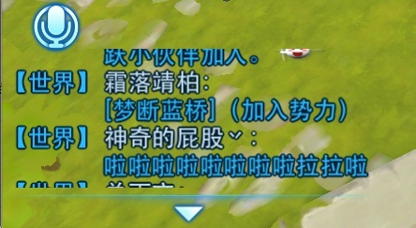

 |  |  |  |  | 当玩家手动拖动信息使其停留在某个位置时，若有新的信息出现，信息不会自动显示到最新。
 |  |  |  |  | 当由于玩家拖动，使得最后一条信息离开聊天框底部时，玩家手指离开屏幕，信息会自动适配为最后一条信息与底边对齐。

其他功能
 | 一、聊天框玩家名称
 |  | 点击左侧聊天框中其他玩家名称可以唤出玩家菜单
 |  | 点击左侧聊天框中自己名称不会唤出玩家菜单
 |  | 玩家菜单显示在聊天框内部
 |  | 点击基础聊天框内的玩家名称，无反应
 |  | 显示内容如下
感觉没必要显示这么详细吧 |  |  | 玩家头像、玩家等级、玩家名称、玩家公会
举报要不要？ |  |  | 从上到下依次显示选项：邀请入会、屏蔽
跟运营相关的功能暂时不设计 |  | 显示样式
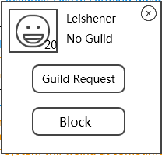
 |  |  |  |  | 1. 玩家等级显示在玩家头像右下角
 |  |  |  |  | 2. 若玩家加入了公会，则显示“公会：XXX”（XXX代表公会名称），
 |  |  |  |  | 对应英文：“Guild：XXX"
 |  |  |  |  | 若玩家没有加入公会，则显示“未加入公会”
 |  |  |  |  | 对应英文：No Guild

 |  | 玩家菜单默认出现在左侧聊天框居中位置
 |  | 玩家菜单出现后，点击右上角关X按钮，菜单关闭

邀请入会按钮所有公会成员都有么？有申请入会么？会有没按钮的情况么？还是所有见工会文档？ |  |  | 1）邀请入会
邀请入会按钮所有公会成员都有，不会有没有按钮的，菜单这没有申请入会 |  |  |  | 控件类型
 |  |  |  |  | 按钮
 |  |  |  | 显示位置
 |  |  |  |  | 见示意图
 |  |  |  | 出现/隐藏规则
 |  |  |  |  | 玩家菜单显示时显示
 |  |  |  |  | 1）当目标玩家已有公会时，按钮置灰不可用
 |  |  |  |  | 2）当操作玩家没有公会时，按钮置灰不可用
 |  |  |  |  | 3）当玩家不具备邀请入会权限时，按钮置灰不可用（公会权限问题待公会文档设计）
 |  |  |  |  | 其余时间正常显示
 |  |  |  | 按钮文案
 |  |  |  | 多语言 | 邀请入会
 |  |  |  |  | 对应英文 | Guild Request
 |  |  |  | 按钮操作
 |  |  |  |  | 点击按钮，走邀请入会流程，待公会文档设计
 |  |  |  | 按钮样式
 |  |  |  |  | 普通 | 待美术设计后回归
 |  |  |  |  | 按下 | 待美术设计后回归
 |  |  |  |  | 不可用 | 待美术设计后回归
 |  |  |  | 音效
 |  |  |  |  | 事件 | 音效资源
 |  |  |  |  | 点击按钮 | 待设计
 |  |  | 2）屏蔽
 |  |  |  | 控件类型
 |  |  |  |  | 按钮
 |  |  |  | 显示位置
 |  |  |  |  | 见示意图
 |  |  |  | 出现/隐藏规则
 |  |  |  |  | 玩家菜单显示时显示
 |  |  |  | 按钮文案
 |  |  |  |  | 屏蔽
 |  |  |  |  | 对应英文 | Block
 |  |  |  | 按钮操作
 |  |  |  |  | 点击按钮，弹出二级确认框
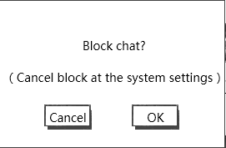
屏蔽聊天的弹窗翻译感觉比较别扭 |  |  |  |  |  |  | 窗口类型 | 采用UI通用逻辑的确认窗口
写的对应英文待回归哈，这是上次发英文需求后我新加的功能
开完三方会补充一些IM的英文翻译需求，包括这个 |  |  |  |  |  |  | 显示文案 | 确定屏蔽聊天么？
 |  |  |  |  |  |  | 多语言 | （可以在系统设置取消屏蔽）
 |  |  |  |  |  |  |  | 对应英文 | 待回归

 |  |  |  |  | 点击“取消"，二级确认框关闭，操作取消；
 |  |  |  |  | 点击“确定”，检测玩家屏蔽名单是否已满，若没有，则屏蔽操作成功，弹出提示信息im_record_003。被屏蔽玩家进入屏蔽名单。（屏蔽名单待系统设置设计）
 |  |  |  |  | 若已满，则屏蔽操作失败，弹出提示信息im_record_004。
 |  |  |  |  | 玩家A将玩家B屏蔽，则玩家B发送到任何位置的聊天信息玩家A都不会收到。
 |  |  |  |  | 若屏蔽时，玩家B已经在玩家A的屏蔽名单中，则不做特殊提示，仍按照正常屏蔽提示走。

没写如何取消屏蔽 |  |  |  |  | 说明：屏蔽为永久屏蔽，非下线清除，清除只能依靠玩家自己在系统设置处操作。 （清除屏蔽的操作待系统设置设计）
 |  |  |  | 按钮样式
 |  |  |  |  | 普通 | 待美术设计后回归
 |  |  |  |  | 按下 | 待美术设计后回归
 |  |  |  | 音效
 |  |  |  |  | 事件 | 音效资源
 |  |  |  |  | 点击按钮 | 待设计
 | 二、走马灯
 |  | 激活条件 |  | 当有玩家行为满足一定条件需要广播给全服玩家的时候，此信息可由玩家行为触发，并由系统发送
 |  | 有效范围 |  | 同一个服务器的在线的玩家均可以看到此条信息
 |  |  |  | 在战斗中的玩家不会看到此条信息
 |  | 文本字号 |  | 待定
 |  | 文字颜色 |  | 文字颜色待定
 |  |  |  | 关键字用特殊颜色标示出来：
颜色应该标出颜色代码 |  |  |  |  | 玩家名称 | 文字颜色待定
 |  |  |  |  | 玩家公会 | 文字颜色待定
 |  |  |  |  | 道具名称：道具品质颜色
 |  |  |  | 需求可配置显示关键字换色
数值什么时候定？ |  | 显示规则 |  | 该通告位置同时只会显示一条信息，每条信息的设计字数最大为x个汉字（y个字符）
其他UI都固定了，能在手机上看调整排版的时候 |  |  |  | 当有信息触发时，会显示走马灯底色及边框，文字信息由界面下方滑入界面
我理想中。。。 |  |  |  | 文字信息停留3秒后消失，消失方式为由界面向下滑出界面
 |  |  |  | 文本移动速度x像素每秒，此项希望可以配置
 |  |  |  | 每行信息最多显示为a像素（约aa个汉字）
 |  | 替换规则 |  | 当同时出现多个该通告时，顺序播放每一个通告内容，当上一条通告最后一个字符滚过界面（走马灯）约五个汉字的距离后，下一条通告开始从右侧播放
 |  |  |  | 通告不设上限，服务器按照统一时间发送到客户端，客户端按照顺序播放
 |  |  |  | 角色下线后走马灯清除
 |  | 说明 |  | 具体满足哪些条件需要其他系统提供，此处只规定显示规则与样式
 |  |  |  | 根据不同的行为，提供发送模板，根据具体事件更改其中关键词即可（公会、玩家名称、道具名称等信息）

 | 三、系统公告提示
 |  | 激活条件 |  | 系统触发的定时的或者临时的公告信息以及客户端根据当前运行情况发送的提示性信息
 |  | 有效范围 |  | 同一个服务器的在线的玩家均可以看到此条信息
 |  | 文本字号 |  | 待定
 |  | 文字颜色 |  | 颜色代码为：待定
 |  | 显示规则 |  | 该通告位置同时只会显示一条信息，每条信息的设计字数最大为x个汉字（y个字符）
 |  |  |  | 当有信息触发时，文字信息由界面右侧向左侧移动出现
 |  |  |  | 当文本最后一个字符移动出界面（公告位置）最左侧后，该条通告消失
 |  |  |  | 文本移动速度x像素每秒，此项希望可以配置
 |  |  |  | 每行信息最多显示为a像素（约aa个汉字）
 |  |  |  | 内容支持表情显示规则
 |  | 重复次数 |  | 该信息循环重复发送的次数需要可配置
 |  | 替换规则 |  | 当同时出现多个该公告时，顺序播放每一个公告内容，当文本最后一个字符移动出界面（公告位置）最左侧后，下一条通告开始从右侧播放
 |  |  |  | 系统公告下线后清除
 |  | 说明 |  | 具体哪些公告需要有系统公告提示发出，需要由维护信息或者帮助信息决定，此处只规定显示规则与样式
 |  |  |  | 为避免客户端和服务器有通告和活动时间不同步的情况，需要系统公告的提示信息根据服务器时间发送

 | 四、提示信息
 |  | UI参考

 |  | 激活条件 |  | 玩家达成某些条件或者自己操作错误触发的提示信息
 |  | 有效范围 |  | 本地客户端可见
 |  | 文本字号 |  | 待定
 |  | 文字颜色 |  | 非警示 | 颜色为：待定
 |  |  |  | 警示 | 颜色为：红色
 |  | 显示规则 |  | 该通告位置同时只会显示一条信息，每一条信息最多显示1行
 |  |  |  | 信息内容一次性出现
 |  |  |  | 每行信息最多显示为x像素（约y个汉字）
 |  |  |  | 每行内容均为居中显示
 |  |  |  | 公告直接出现，位置在屏幕中上方，消失动画为公告向上移动，整体变小变淡，最后消失
 |  | 持续时间 |  | 该信息存在时间为2秒
 |  | 替换规则 |  | 当同时出现多条该通告时，后出现的通告立刻替换之前出现的通告（不会等待2s播放完毕）
 |  |  |  | 被替换的通告会有0.5秒的渐隐，0.5s后新通告渐现
 |  |  |  | 提示信息下线后清除
 |  | 说明 |  | 具体满足哪些条件需要其他系统提供，此处只规定显示规则与样式
 |  | 特殊规则 |  | 信息分为两个类型，分别为警示类提示信息、非警示类提示信息

 | 五、敏感字与屏蔽字 |  |  |  |  |  |  |  |  | 敏感字与屏蔽字先使用外援给的
 |  | 玩家输入内容中包含敏感字与屏蔽字时，需要进行一定处理 |  |  |  |  |  |  |  | 以后有需求再说
 |  | 敏感字相关
 |  |  | 敏感字定义
 |  |  |  | 敏感字包括但不限于 领导人名称、公司领导名称、游戏管理员等名称

 |  |  | 敏感字增减方式
 |  |  |  | 由于敏感字可能随时需要增加或者删减，所以敏感字定义为一个组，用于随时增减
 |  |  |  | 程序限制时根据组名进行判断即可
 |  |  |  | 敏感字组名称为 Sensitive words
 |  |  |  | 敏感字组需求可以配置，方便随时增减

 |  |  | 敏感字处理方式
 |  |  |  | 当玩家输入内容包含敏感字时，输入框可以正常输入，发送时无法发送，弹出提示信息im_record_004
 |  |  |  | 敏感字中间间隔非汉字的其他字符内容时仍然需要被识别
 |  |  |  | 如 孔老师 为敏感字 则
 |  |  |  | 孔老师、孔1老1师、@孔#老￥师 均无法发送

 |  | 屏蔽字相关
 |  |  | 屏蔽字定义
 |  |  |  | 屏蔽字包括但不限于 脏话、具有攻击性的言语等内容

 |  |  | 屏蔽字增减方式
 |  |  |  | 由于屏蔽字可能随时需要增加或者删减，所以屏蔽字定义为一个组，用于随时增减
 |  |  |  | 程序限制时根据组名进行判断即可
 |  |  |  | 屏蔽字组名称为dirty words
 |  |  |  | 屏蔽字组需求可以配置，方便随时增减

 |  |  | 屏蔽字处理方式
 |  |  |  | 当玩家输入内容包含屏蔽字时，输入框可以正常输入，发送时无法发送，弹出提示信息im_record_004
 |  |  |  | 屏蔽字中间间隔非汉字的其他字符内容时仍然需要被识别

 |  | 非玩家发送的消息不受敏感字、屏蔽字限制

美术需求
IM界面

 | 左侧聊天框按钮

 |  |  |  | 基础聊天显示框

 |  |  | 基础聊天框背景
 |  |  |  | 需要背景色
 |  |  |  | 参考效果

 |  |  | （1）、聊天框高
 |  |  |  | 基础聊天框高约占屏幕高的5%。

 |  |  | （2）、聊天框宽
 |  |  |  | 基础聊天框宽约占屏幕宽的1/2。

 |  |  | （3）、左侧聊天框按钮
 |  |  |  | 按钮样式

 |  |  | （4）、聊天内容显示规则
 |  |  |  | 显示格式 | 显示为
 |  |  |  |  | 【聊天频道名称】玩家名称：具体内容
 |  |  |  |  | 只会显示一行，超过基础聊天框一行可显示的文字不显示，且玩家不可在基础聊天框操作查看已过信息

 |  |  |  |  | 若走马灯、系统提示、系统公告需求在世界频道显示的需求，则显示为
 |  |  |  |  | 【系统】具体内容
 |  |  |  |  | 对应英文： | 【System】具体内容

 |  |  |  |  | 其中根据不同聊天频道划分，聊天频道名称和聊天内容显示不同颜色（玩家名称不随频道变色）：
 |  |  |  |  |  | 项目 | 频道名称颜色 | 显示内容颜色 | 定颜色
 |  |  |  |  |  | 世界 | 待定 | 同'频道名称”
 |  |  |  |  |  | 公会 | 待定 | 同'频道名称”
 |  |  |  |  |  | 系统 | 待定 | 同'频道名称”
 |  |  |  |  |  | 玩家名称 | —— | 待定
 |  |  |  |  | 显示示例 | 【System】今天道具打折啦~快来买呀~
 |  |  |  |  |  | 【Global】晓晓熙：紫木是胖胖
 |  |  |  |  |  | 【Guild】小毛：我是大毛呀~

聊天框显示分页签
 |  |  |  |  | 点击按钮 | 待设计

聊天频道缩回按钮

 | 左侧聊天显示框

 |  |  |  | 聊天输入框 |  |  | 发送按钮

 |  |  | （1）、聊天框高
 |  |  |  | 左侧聊天框高与屏幕高度相同。

 |  |  | （2）、聊天框宽
 |  |  |  | 左侧聊天框宽加聊天频道缩回按钮约占屏幕宽的50%。

 |  |  | （3）、聊天框显示分页签
 |  |  |  | 标签页文案
 |  |  |  |  | 分页签显示顺序为 世界、公会
 |  |  |  |  | 对应英文 | Global、Guild
 |  |  |  | 标签页样式
 |  |  |  |  | 普通
 |  |  |  |  | 按下
 |  |  |  |  | 选中
 |  |  |  |  | 不可用

 |  |  | （4）、聊天输入框
 |  |  |  | 控件类型
 |  |  |  |  | 输入框
 |  |  |  | 显示位置
 |  |  |  |  | 见示意图
 |  |  |  | 出现/隐藏规则
 |  |  |  |  | 左侧聊天框显示时显示，其余时间隐藏
 |  |  |  | 输入框文案
 |  |  |  |  | 默认显示”请输入信息“
 |  |  |  |  | 对应英文：Enter message
 |  |  |  |  | 灰色显示
 |  |  |  |  | 效果示意：

 |  |  | （5）、发送按钮
 |  |  |  | 按钮文案
 |  |  |  |  | 发送
 |  |  |  |  | 对应英文 | Send
 |  |  |  | 按钮样式
 |  |  |  |  | 普通
 |  |  |  |  | 按下
 |  |  | （6）、左侧聊天聊天框
 |  |  |  | 显示格式 | 显示为
 |  |  |  |  | 【聊天频道名称】玩家名称：
 |  |  |  |  |  | 具体内容
 |  |  |  |  |  | ……

 |  |  |  |  | 若走马灯、系统提示、系统公告需求在世界频道显示的需求，则显示为
 |  |  |  |  | 【系统】具体内容
 |  |  |  |  | …..

玩家菜单

 |  |  |  | 1. 玩家等级显示在玩家头像右下角
 |  |  |  | 2. 若玩家加入了公会，则显示“公会：XXX”（XXX代表公会名称），
 |  |  |  | 对应英文：“Guild：XXX"
 |  |  |  | 若玩家没有加入公会，则显示“未加入公会”
 |  |  |  | 对应英文：No Guild

 |  | 1）邀请入会
 |  |  | 按钮文案
 |  |  | 多语言 | 邀请入会
 |  |  |  | 对应英文 | Guild Request
 |  |  | 按钮样式
 |  |  |  | 普通
 |  |  |  | 按下
 |  |  |  | 不可用
 |  | 2）屏蔽
 |  |  | 按钮文案
 |  |  |  | 屏蔽
 |  |  |  | 对应英文 | Block
 |  |  | 按钮样式
 |  |  |  | 普通
 |  |  |  | 按下

评审问题
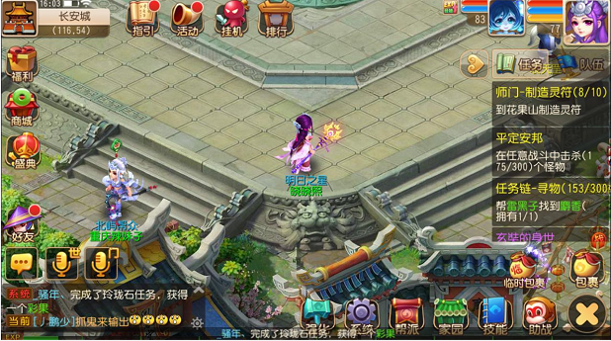
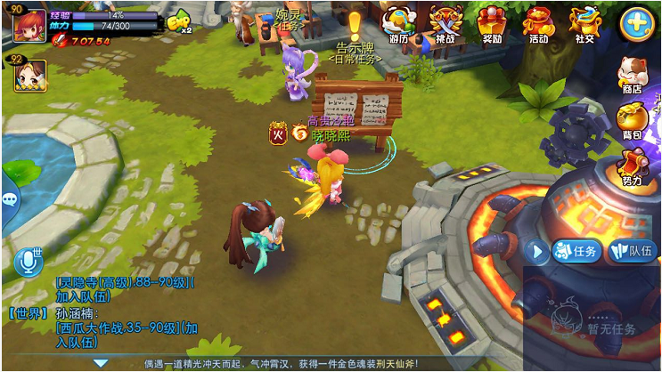
2015-09-12 | IM评审
1、超链接是准备做的吗？
（玩家/怪）

解决方案 | 可以通过玩家名称打开玩家菜单，支持邀请工会和屏蔽；其他都没有超链接。

2、屏蔽的提示窗建议在聊天窗口内部

解决方案 | 游戏统一的二级弹窗是屏幕中间，这里做特殊不太好，而且试了一下效果，比较怪异

3、主界面点聊天图标弹出聊天界面，关闭界面是向左缩回去的箭头，不匹配
同木木

解决方案 | 把向左缩回的箭头改为和主界面一致的图标

4、发送空消息的时候没有必要提示

解决方案 | 采纳~

5、走马灯没看到，是不做了么

解决方案 | 做，看文档吧~那个软件不太好展示

6、文档啥时候回归完！

解决方案 | 很快很快。。。。

自用
我只想告诉你，注意用词：
 | 基础聊天框 |  | 基础聊天显示框 |  | 基础聊天显示框隐藏按钮
 | 左侧聊天框 |  | 左侧聊天显示框
 | 聊天输入框

 | 左侧聊天频道按钮

 | 循环提示信息——>放在loading做提示比较合适

 | 系统频道的提示信息颜色可配置

 | 系统提示信息的关键字

 | （4）、设置按钮 |  |  |  |  | 关闭世界聊天频道（功能按钮设置）的玩家不会收到玩家发出的显示在世界频道的聊天信息
 |  | 控件类型 |  |  |  | 关闭公会聊天频道（功能按钮设置）的玩家不会收到玩家发出的显示在公会频道的聊天信息
 |  |  | 按钮
 |  | 显示位置
 |  |  | 见示意图
 |  | 出现/隐藏规则
 |  |  | 按钮一直显示。
 |  | 按钮文案
 |  |  | 无
 |  | 按钮操作
 |  |  | 点击按钮，打开设置界面
频道设置
X

屏蔽世界频道所有发言

屏蔽公会频道所有发言

确定

 |  |  | 窗口标题
 |  |  |  | 频道设置
 |  |  | 窗口大小
 |  |  |  | 窗口高 | 取屏幕高的40%
 |  |  |  | 窗口宽 | 取屏幕宽的40%
 |  |  | 勾选框
 |  |  |  | 默认全部不选
 |  |  |  | 非选中样式

 |  |  |  | 选中样式

 |  |  |  | 操作 | 当年非选中，点击方框，变为选中，再次点击方框，变为非选中
 |  |  |  |  | 操作后立即生效
 |  |  | 设置选项
 |  |  |  | 可以进行以下选项的设置选择
 |  |  |  |  | 屏蔽世界频道所有发言
 |  |  |  |  | 屏蔽公会频道所有发言
 |  |  | 确定按钮
 |  |  |  | 点击“确定”，保存当前设置状态，关闭界面。
 |  |  |  | 左上角关X按钮，与“确定”按钮作用相同。
 |  |  | 屏蔽发言的设置状态只在基础聊天框生效， 且屏蔽对”【系统】”开头的消息无效。
 |  | 按钮样式
 |  |  | 普通 | 待美术设计后回归
 |  |  | 按下 | 待美术设计后回归
 |  |  | 不可用 | 待美术设计后回归
 |  | 音效
 |  |  | 事件 | 音效资源
 |  |  | 点击按钮 | 待设计


66
小毛
公会：流氓帮

